Feuil1
 |  |  |  |  | fenêtre de MFC de A3 à E3
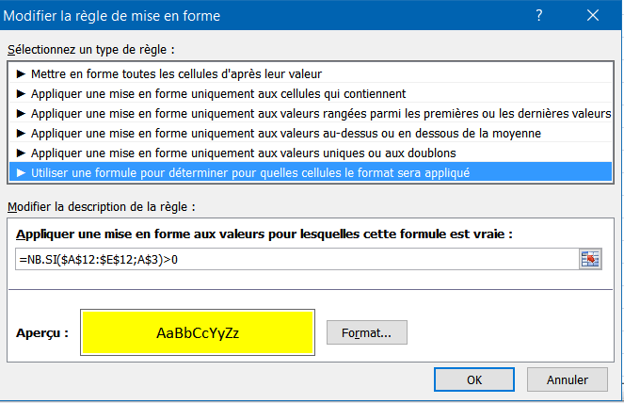
1 | 2 | 3 | 4 | 5

les cellules passent en jaune si la valeur de la ligne 3 se trouve dans la ligne 12
indépendament de la colonne où elle se trouvent

2 | 5 | 6 | 3 | 4

